BIMSCHV
 |  |  | Schiedel GmbH & Co. KG, Lerchenstraße 9, 80995 München, www.schiedel.de

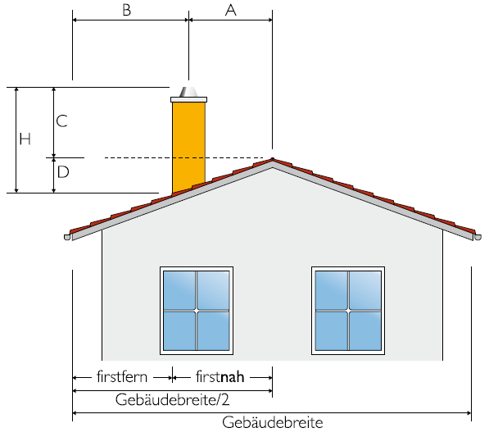
Berechnung der Schornsteinlänge über Dach - Steildach 20° - 60°, firstnah
 | Einheit | EINGABE
Winkel Dachneigung ≥ 20° DN [°] 20° - 60° | [°] | 32
Abstand der Schornsteinöffnung zum First | A [m] | 1.00 m
Gesamt Gebäudebreite der Giebelseite incl. Vordach | [m] | 8.00 m
BImSchV § 19 |  | AUSGABE
Abstand der Schornsteinöffnung zu Traufe | B [m] | 3.00 m
min erforderliche Schornsteinlänge Mündung über First | C [m] | 1.01 m
Schornsteinlänge Dachhaut bis OK First D [m] | D [m] | 0.62 m
Gesamthöhe Schornstein über Dach H = D + C max. 3,0 m | H [m] | 1.63 m
Anforderung für Dächer >= 20° DN |  | BImSchV § 19
SCHORNSTEIN FIRSTNAH POSITIONIERT | A < B | TRUE
 |  | firstnah
HORIZONTALER ABSTAND DER AUSTRITTSÖFFNUNG IST
KLEINER ALS DER VERTIKALE ABSTAND ÜBER FIRST | A < C | TRUE

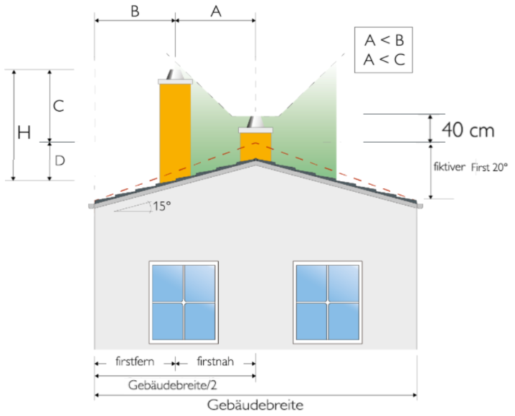
Berechnung der Schornsteinlänge über Flach & Satteldach - 1° - 19°, firstnah
 | Einheit | EINGABE
Winkel reale Dachfläche DN [°] 1° - 19° | [°] | 15
Winkel fiktive Dachfläche DN [°] | [°] | 20
Abstand der Schornsteinöffnung zum fiktiven First | A [m] | 1.00 m
Gesamt Gebäudebreite der Giebelseite incl. Vordach | [m] | 10.00 m
BImSchV § 19 |  | AUSGABE
Abstand der Schornsteinöffnung zu Traufe | B [m] | 4.00 m
min erforderliche Schornsteinlänge Mündung über fiktivem First | C [m] | 1.01 m
min erforderliche Schornsteinlänge Mündung über realem First | [m] | 1.49 m
Höhe reales Dach am First | [m] | 1.34 m
Höhe fiktives Dach am First | [m] | 1.82 m
Schornsteinlänge Dachhaut bis OK realer First [m] | [m] | 0.27 m
Schornsteinlänge Dachhaut bis OK fiktiver First D [m] | D [m] | 0.75 m
Gesamthöhe Schornstein über Dach H = D + C max. 3,0 m | H [m] | 1.76 m
Anforderung für Dächer 0° - 19° DN |  | BImSchV § 19
SCHORNSTEIN FIRSTNAH POSITIONIERT | A < B | TRUE
 |  | firstnah
HORIZONTALER ABSTAND DER AUSTRITTSÖFFNUNG IST
KLEINER ALS DER VERTIKALE ABSTAND ÜBER FIRST | A < C | TRUE

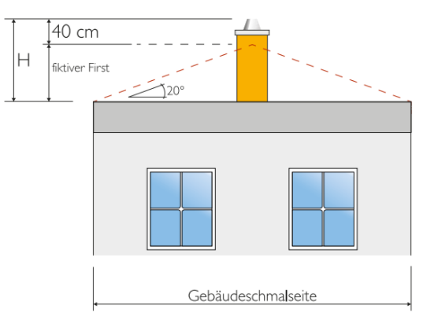
Berechnung der Schornsteinlänge über OK Flachdach / Attika - 0° bis 400 KW
 | Einheit | EINGABE
Winkel Flachdach DN 0° | [°] | 0
Winkel fiktive Dachfläche DN | [°] | 20
Gebäudebreite (bei 0° DN Gebäudeschmalseite) | [m] | 8.00 m
BImSchV § 19 |  | AUSGABE
Schornsteinlänge über Dachhaut / OK Attika max. 3,0 m | H [m] | 1.86 m

